Metinsel Fonksiyonlar 1
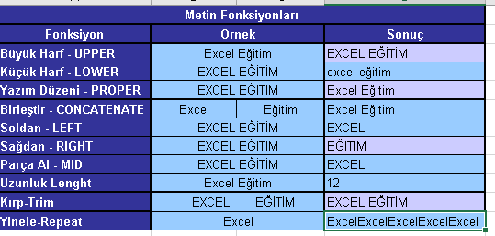
Metin Fonksiyonları
Fonksiyon | Örnek | Sonuç
Büyük Harf - UPPER
Küçük Harf - LOWER
Yazım Düzeni - PROPER
Birleştir - CONCATENATE
Soldan - LEFT
Sağdan - RIGHT
Parça Al - MID
Uzunluk-Lenght
Kırp-Trim
Yinele-Repeat

